Sheet1
16 | 链条传动齿轮 | DWG. NO.801735 | 个 | 10 | 0.00 | 尺寸见附图纸 | 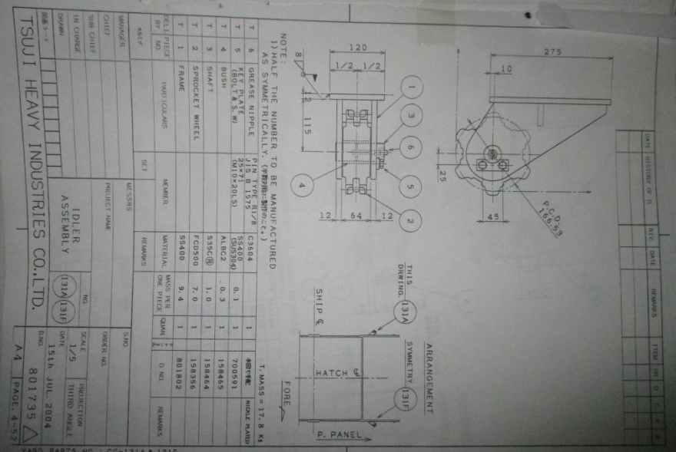
17 | 链条传动齿轮 | DWG. NO.801736 | 个 | 10 | 0.00 | 尺寸见附图纸 | 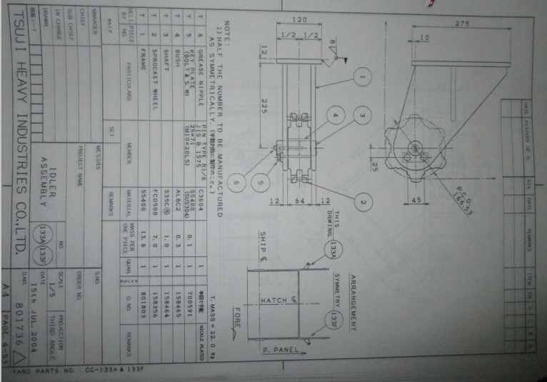
18 | 链条传动齿轮 | DWG. NO.801737 | 个 | 10 | 0.00 | 尺寸见附图纸 | 